Bug 16
Bug ID: | 2010-04-12 02-20-14_2
Summary: | В панели "Отслеживание задания" в левой части экрана приложения часть текста выходит за пределы отведенной области
Type: | Невлезание
Location:

Description:
Steps To Reproduce:
Bug Observed: | Актуальный результат: В панели "Отслеживание задания" в левой части экрана приложения часть текста выходит за пределы отведенной области. Ожидаемый результат: В панели "Отслеживание задания" в левой части экрана приложения весь текст помещается на экране.
Additional Information: | 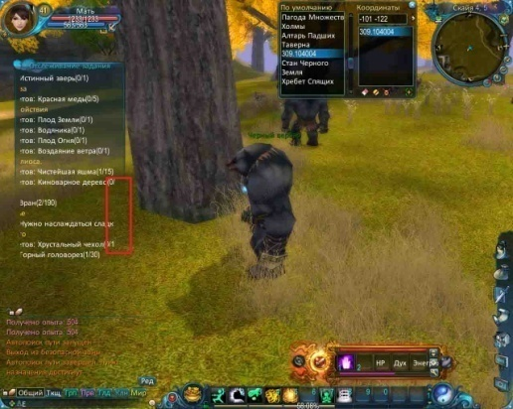

Bug 17
Bug ID: | 2010-04-13 01-09-05_1
Summary: | На панели в правом верхнем углу экрана приложения часть текста не отображается на экране приложения
Type: | Невлезание
Location:

Description:
Steps To Reproduce:
Bug Observed: | Актуальный результат: На панели в правом верхнем углу экрана приложения часть текста не отображается на экране приложения. Ожидаемый результат: На панели в правом верхнем углу экрана приложения весь текст отображается на экране приложения.
Additional Information: | 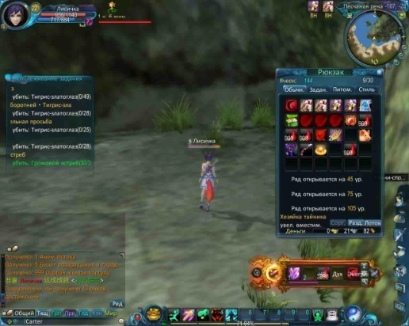

Bug 18
Bug ID: | 2010-04-13 01-09-05_2
Summary: | Отсутствует перевод части текста на тестируемый язык на панели в левом нижнем углу экрана приложения
Type: | Неперевод
Location:

Description:
Steps To Reproduce:
Bug Observed: | Актуальный результат: Отсутствует перевод части текста на тестируемый язык на панели в левом нижнем углу экрана приложения. Ожидаемый результат: Весь текст переведен на тестируемый язык на панели в левом нижнем углу экрана приложения.
Additional Information: | 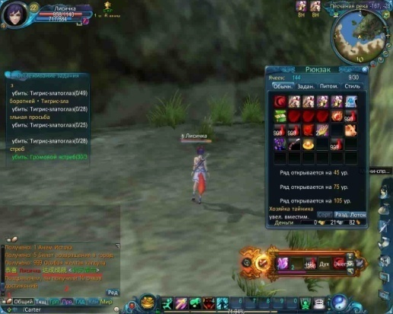

Bug 19
Bug ID: | 2010-04-13 01-09-05_3
Summary: | Верхняя строка накладывается на нижнюю строку на панели в правом нижнем углу экрана приложения
Type: | Наложение текста
Location:

Description:
Steps To Reproduce:
Bug Observed: | Актуальный результат: Верхняя строка накладывается на нижнюю строку на панели в правом нижнем углу экрана приложения. Ожидаемый результат: Верхняя строка и нижняя срока отделены интервалом и полностью видны на панели в правом нижнем углу экрана приложения.
Additional Information: | 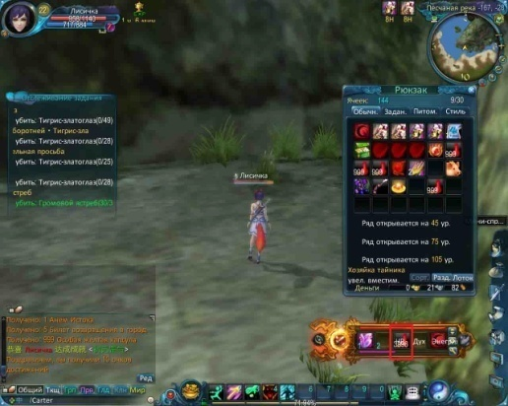

Bug 20
Bug ID: | 2010-04-13 01-09-05_4
Summary: | Некорректное сокращение текста на панели "Рюкзак" в правой части экрана приложения
Type: | Некорректное сокращение текста
Location:

Description:
Steps To Reproduce:
Bug Observed: | Актуальный результат: Некорректное сокращение в тексте "увел. вместим." на панели "Рюкзак" в правой части экрана приложения. Ожидаемый результат: Текст на панели "Рюкзак" в правой части экрана приложения отбражается без сокращений.
Additional Information: | 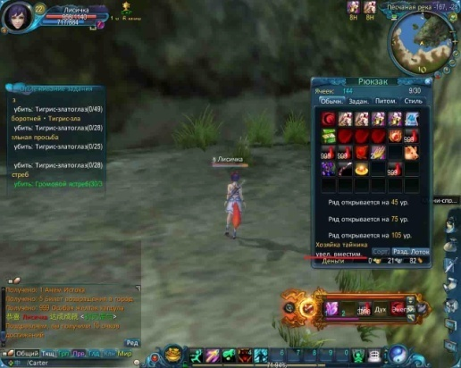

Bug 21
Bug ID: | 2010-04-13 01-09-05_5
Summary: | Текст на панели "Рюкзак" в правой части экрана приложения начинается со строчной буквы
Type: | Стилистическая ошибка
Location:

Description:
Steps To Reproduce:
Bug Observed: | Актуальный результат: Текст на панели "Рюкзак" в правой части экрана приложения начинается со строчной буквы. Ожидаемый результат: Текст на панели "Рюкзак" в правой части экрана приложения начинается с прописной буквы.
Additional Information: | 

Bug 22
Bug ID: | 2010-04-13 02-17-13_1
Summary: | Текст "Изумрудный глаз" на панели в верхней части экрана приложения частично перекрывает изображение
Type: | Стилистическая ошибка
Location:

Description:
Steps To Reproduce:
Bug Observed: | Актуальный результат: Текст "Изумрудный глаз" на панели в верхней части экрана приложения частично перекрывает изображение. Ожидаемый результат: Текст "Изумрудный глаз" и изображение на панели в верхней части экрана приложения видны полностью.
Additional Information: | 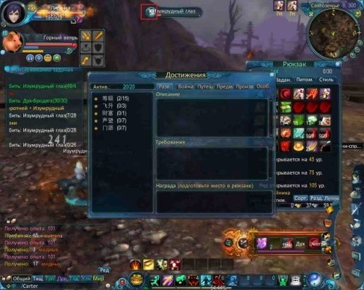

Bug 23
Bug ID: | 2010-04-13 02-17-13_2
Summary: | Текст "Горный вепрь" на панели в правом верхнем углу экрана приложения не помещается в отведенной области
Type: | Невлезание
Location:

Description:
Steps To Reproduce:
Bug Observed: | Актуальный результат: Текст "Горный вепрь" на панели в правом верхнем углу экрана приложения не помещается в отведенной области. Ожидаемый результат: Текст "Горный вепрь" на панели в правом верхнем углу экрана приложения помещается в отведенной области.
Additional Information: | 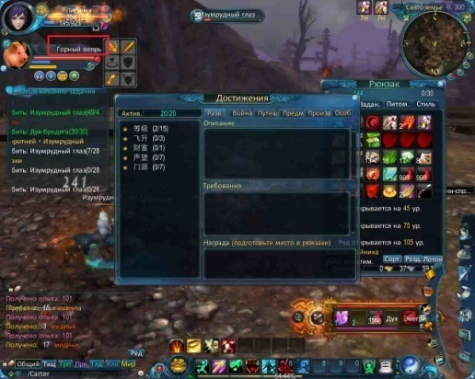

Bug 24
Bug ID: | 2010-04-13 02-18-57_1
Summary: | Отсутствует перевод текста на тестируемый язык на панели "Правила" в центре экрана приложения
Type: | Неперевод
Location:

Description:
Steps To Reproduce:
Bug Observed: | Актуальный результат: Отсутствует перевод текста на тестируемый язык на панели "Правила" в центре экрана приложения. Ожидаемый результат: Текст на панели "Правила" в центре экрана приложения переведен на тестируемый язык.
Additional Information: | 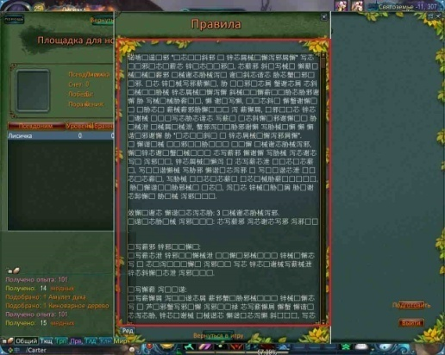

Bug 25
Bug ID: | 2010-04-13 02-18-57_2
Summary: | Текст на кнопках "Вернуть", "Вернуться в игру", "Подготовить" не помещается в отведенной области на экране приложения
Type: | Невлезание
Location:

Description:
Steps To Reproduce:
Bug Observed: | Актуальный результат: Текст на кнопках "Вернуть", "Вернуться в игру", "Подготовить" не помещается в отведенной области на экране приложения. Ожидаемый результат: Текст на кнопках "Вернуть", "Вернуться в игру", "Подготовить" помещается в отведенной области на экране приложения.
Additional Information: | 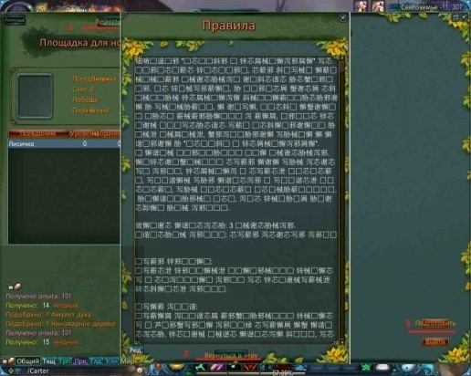

Bug 26
Bug ID: | 2010-04-13 02-18-57_3
Summary: | Тексты на панели "Площадка для но...", в левом верхнем углу экрана приложения накладываются друг на друга
Type: | Невлезание
Location:

Description:
Steps To Reproduce:
Bug Observed: | Актуальный результат: Тексты на панели "Площадка для но...", в левом верхнем углу экрана приложения накладываются друг на друга. Ожидаемый результат: Тексты на панели "Площадка для но...", в левом верхнем углу экрана приложения полностью отображаются на экране.
Additional Information: | 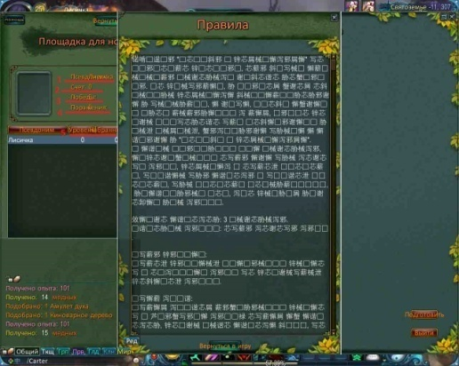

Bug 27
Bug ID: | 2010-04-15 15-29-43_5
Summary: | Отсутствует перевод на тестируемый язык на панели "Регистрация в Пустошь Хроноса", в форме "Описание поля боя:\r"
Type: | Неперевод
Location:

Description:
Steps To Reproduce:
Bug Observed: | Актуальный результат: Отсутствует перевод на тестируемый язык на панели "Регистрация в Пустошь Хроноса", в форме "Описание поля боя:\r". Ожидаемый результат: Текст на панели "Регистрация в Пустошь Хроноса", в форме "Описание поля боя:\r" полностью переводен на тестируемый язык .
Additional Information: | 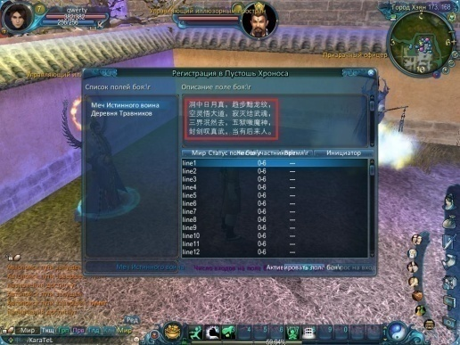

Bug 28
Bug ID: | 2010-04-15 15-29-43_6
Summary: | Строки накладываются друг на друга на панели "Регистрация в Пустошь Хроноса" в центре экрана приложения
Type: | Наложение текста
Location:

Description:
Steps To Reproduce:
Bug Observed: | Актуальный результат: Строки накладываются друг на друга на панели "Регистрация в Пустошь Хроноса" в центре экрана приложения. Ожидаемый результат: Строки отображаются полностью на панели "Регистрация в Пустошь Хроноса" в центре экрана приложения.
Additional Information: | 